参考_複数会社対応
◆複数会社対応（会社コードの追加による移行）移行イメージ

version 7.2
Accel Platform
例）：組織分類テーブル
【組織分類】
【組織分類】

分類コード1、分類名１・・・
分類コード2、分類名2・・・
分類コード3、分類名3・・・
・
・
・
会社コード1、分類コード1、分類名１・・・
会社コード1、分類コード2、分類名2・・・
会社コード1、分類コード3、分類名3・・・
・
・
・
会社コード2、分類コード1、分類名１・・・
会社コード2、分類コード2、分類名2・・・
会社コード2、分類コード3、分類名3・・・
・
・
・
会社コード3、分類コード1、分類名１・・・
会社コード3、分類コード2、分類名2・・・
会社コード3、分類コード3、分類名3・・・
・
・
・

【会社】

会社コード1・・・
会社コード2・・・
会社コード3・・・
・
・
・

組織分類テーブルのデータを”会社”毎に作成する

参考_法人グループ
◆アーキテクチャの変更（法人セットから法人グループ）移行イメージ

version 7.2
法人セットA
法人セットB

法人A1
法人A２
法人B1
法人B２

法人A３
法人A４
法人B3

対象外

対象外

Accel Platform
法人グループA
法人グループB

法人グループA１
法人グループA２
法人グループB１
法人グループB2

法人グループA３
法人グループA４
法人グループB3

法人A1
法人A３
法人A５
法人B1
法人B２

法人A２
法人A４
法人B２

参考_テーブル変更（会社・組織）
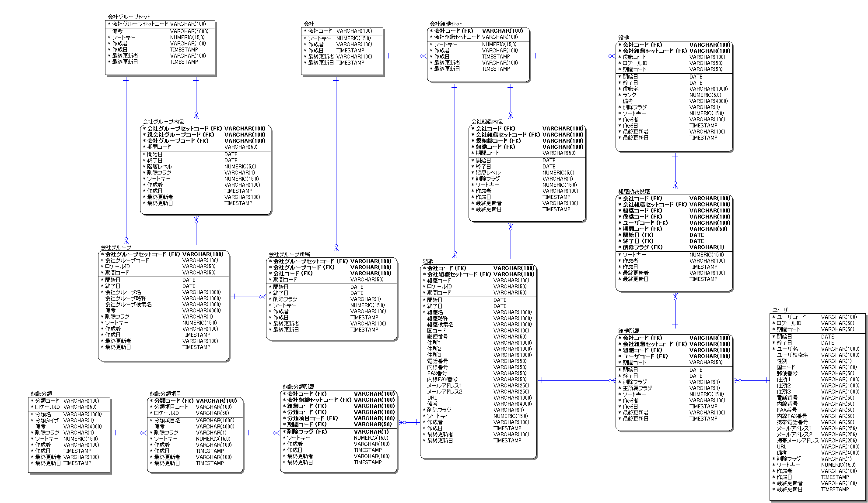
version 7.2

※注
使用されていないカラムのためAccel Platformでは削除
移行時はそのまま

・複数会社対応によるカラム追加
Accel Platform

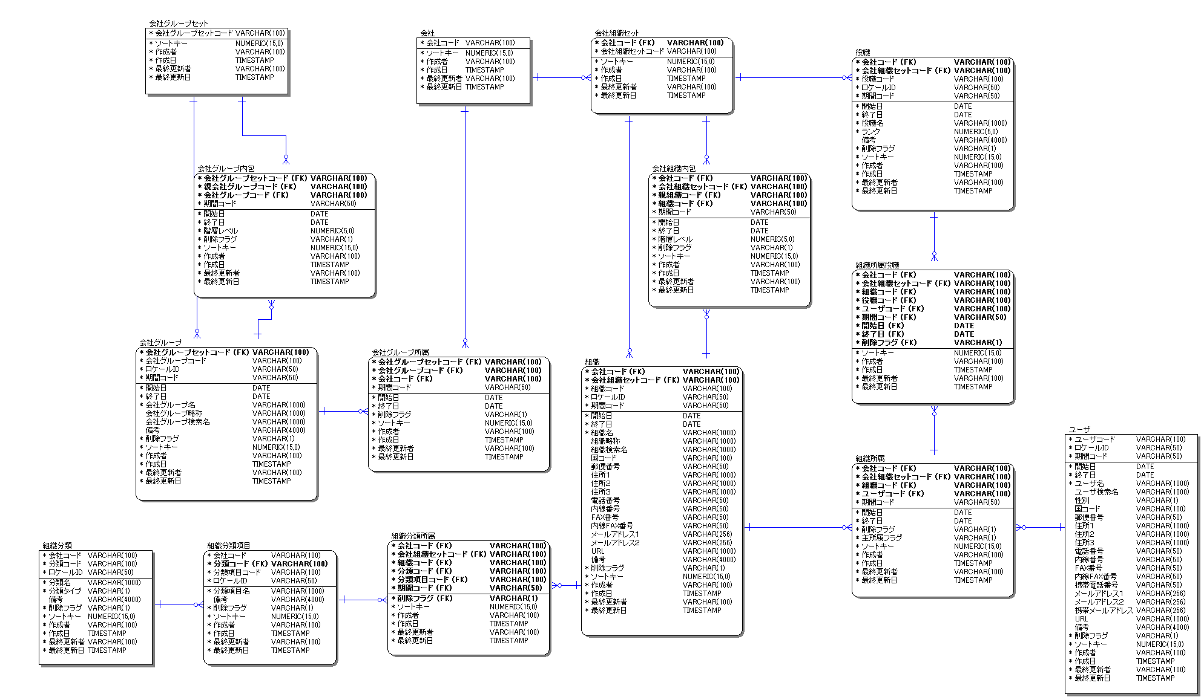

参考_テーブル変更（品目）
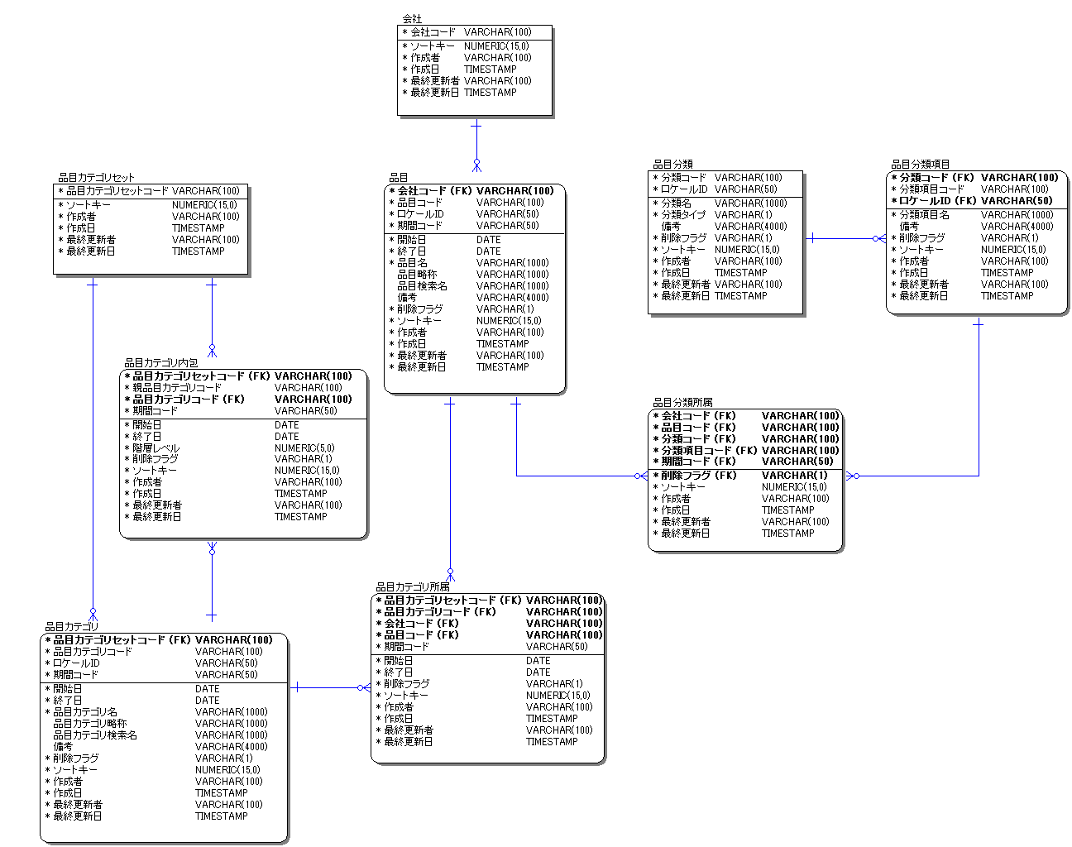
version 7.2

・複数会社対応によるカラム追加

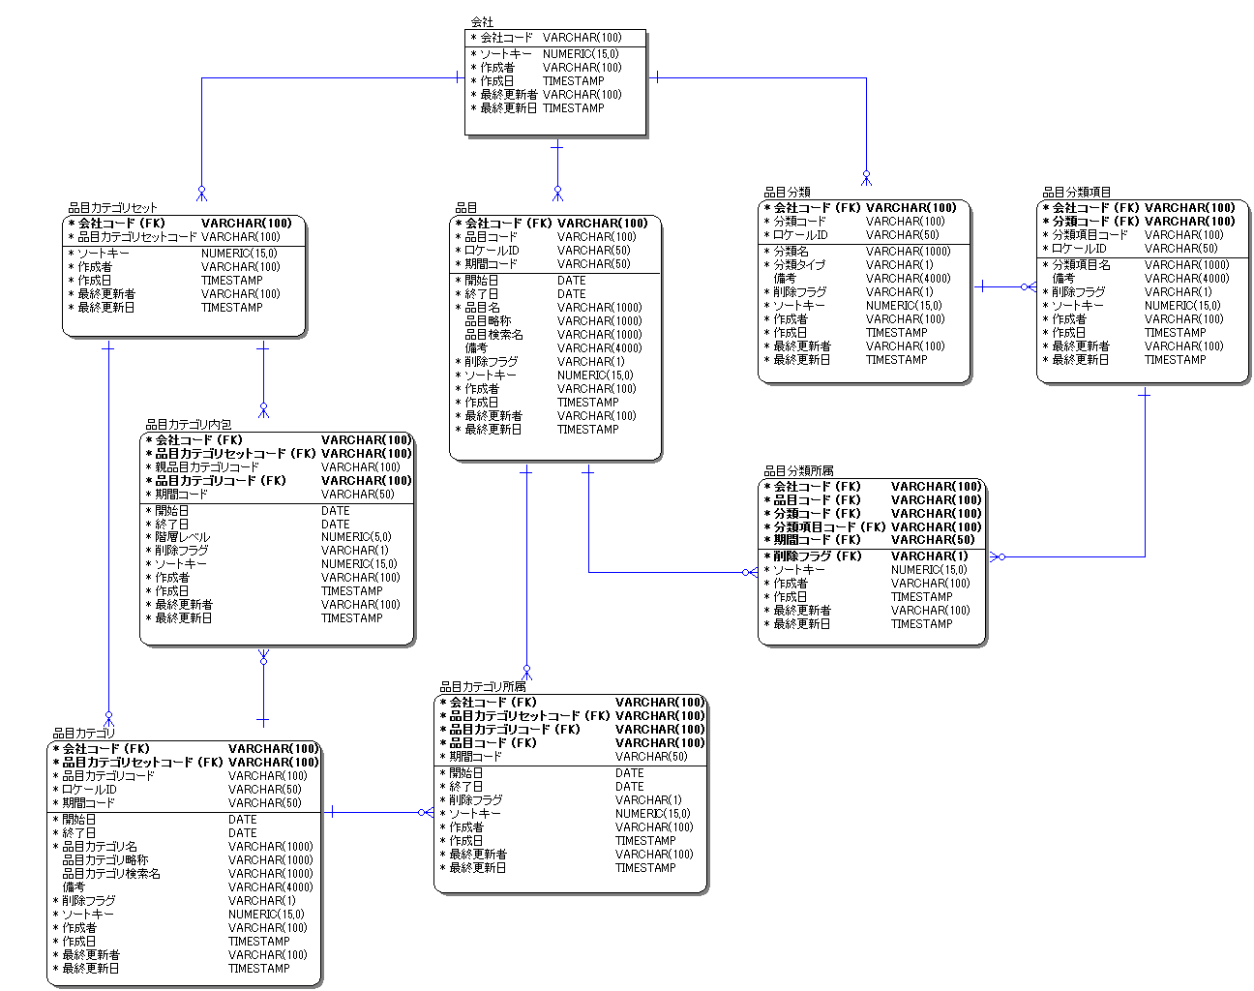
Accel Platform

参考_テーブル変更（法人・取引先）
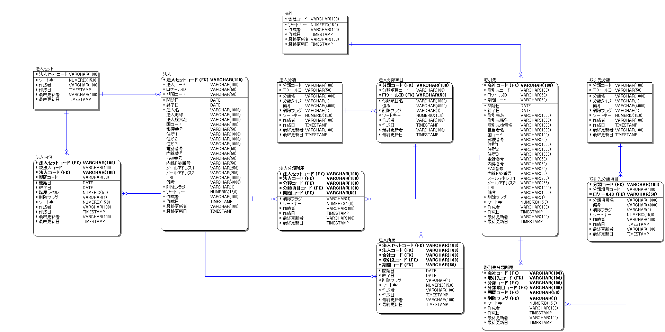
version 7.2

・法人セットから法人グループによるアーキテクチャの変更
・法人セット廃止によるテーブルおよびカラム削除
・法人グループ追加によるテーブル追加
・複数会社対応によるカラム追加

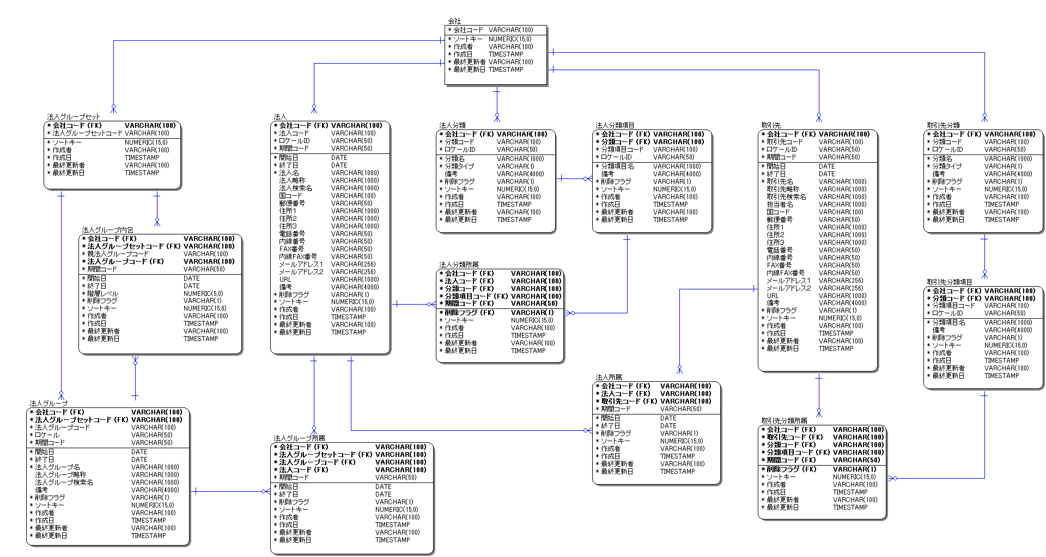
Accel Platform

移行対象外

参考_テーブル変更（通貨）
version 7.2
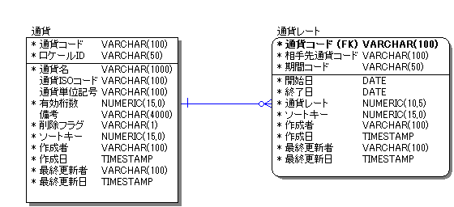

・通貨アーキテクチャの変更
・複数会社対応によるカラム追加

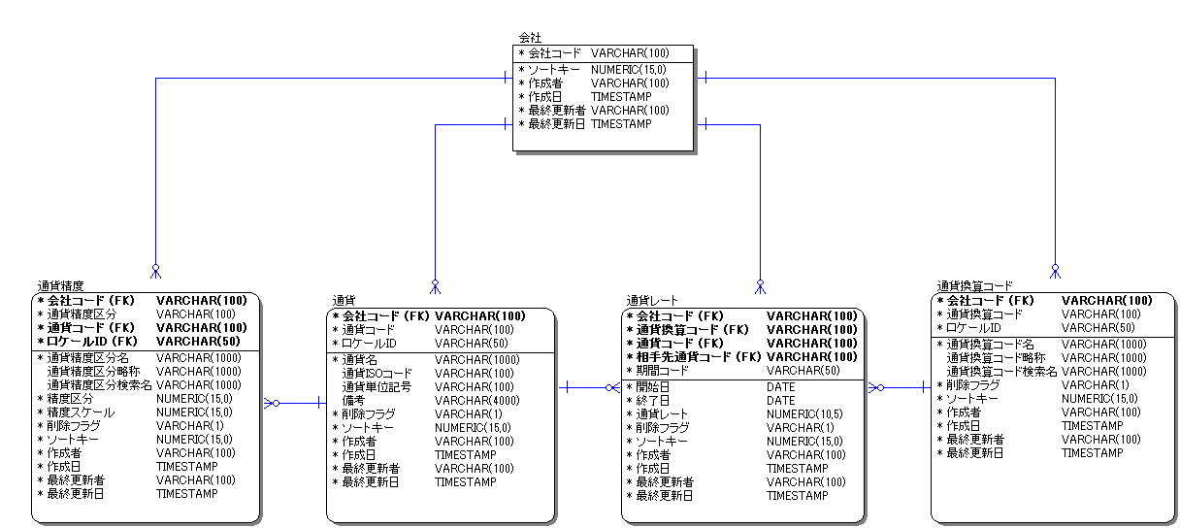
Accel Platform

移行対象外

